Sheet1
Application
障害情報取得ツール
障害情報分析ツール
設定ファイル編集&

設定ファイル
Framework

Java EE

ダンプファイル
Java SE

JVM

システム管理者
開発者
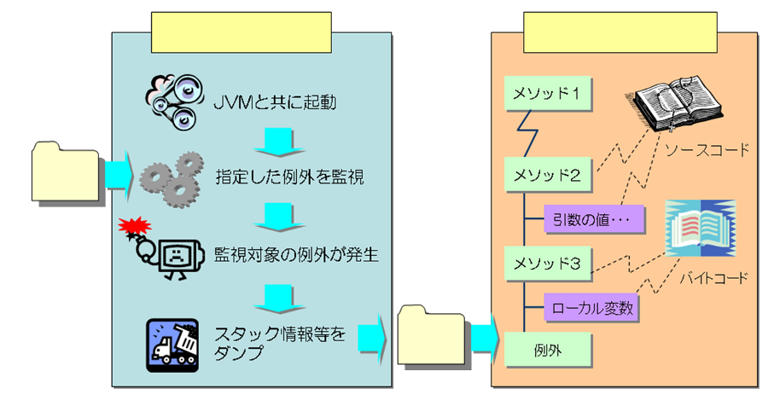
情報取得ツール
監視設定&情報分析ツール

設定ファイル

ダンプファイル

Sheet2
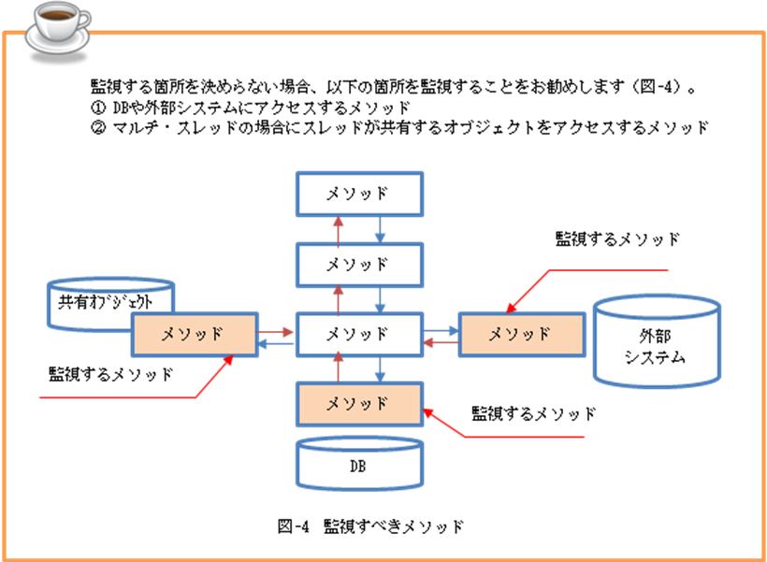
アプリケーション層
アプリケーション層、バックエンド層、アプリケーションサーバ
アプリケーション層、バックエンド層、アプリケーションサーバ
アプリケーション層、バックエンド層、アプリケーションサーバ
監視パッケージA
☝

例外
例外
監視例外A
スタック情報のダンプファイル
☝
スタック情報のダンプファイル
スタック情報のダンプファイル
スタック情報のダンプファイル

実行メソッド
実行メソッド
実行メソッド
実行メソッド
実行メソッド
実行メソッド
監視実行メソッド
☝
実行メソッド
実行メソッド
監視スレッド
☝
スレッド
スレッド

監視パッケージB
☝

例外
例外
監視例外B
スタック情報のダンプファイル
スタック情報のダンプファイル
☝
スタック情報のダンプファイル
スタック情報のダンプファイル

実行メソッド
実行メソッド
実行メソッド
実行メソッド
実行メソッド
実行メソッド
実行メソッド
実行メソッド
監視実行メソッド
☝
オブジェクト
オブジェクト
監視オブジェクト
☝

Application
情報取得ツール(DumpStack)
情報取得ツール(DumpStack)
情報取得ツール(DumpStack)
情報取得ツール(DumpStack)
Application
Application
Application

スレッド

スレッド
ハンドリング
されていない
例外
呼び出し
呼び出し
呼び出し

Servlet/RMI
Framework
Servlet/RMI
Framework
Servlet/RMI
Framework
Servlet/RMI
Framework

１．例外は監視対象で発生し、監視対象若しくは、外部でキャッチする。
２．例外は監視対象外に発生し、監視対象でキャッチする。
３．例外は監視対象で発生し、キャッチされない。
４．例外は監視対象外で発生し、且つ、監視対象に通しており、キャッチされない。

Java EE/Java SE
Java EE/Java SE
Java EE/Java SE
Java EE/Java SE
Application
Application

JVM
JVM
JVM
JVM

Request

Response
Other
Application
J2EE/J2SE
J2EE/J2SE
Servlet/RMI
JNI

画面
Control
Biz logic
DAO
画面
Control
Biz logic
DAO
Control
Biz logic
DAO
５．例外は監視対象外で発生し、且つ、監視対象に通しており、対象外でキャッチされる。
Catch
Application
（監視対象）
全ての例外
指定した例外
指定した例外

画面
画面
Exception
Error

Framework
J2EE/J2SE
J2EE/J2SE
J2EE/J2SE
ハンドリングされていない例外
指定した例外
指定した例外

Request

Framework

Servlet/RMI
J2EE/J2SE
Response

スレッドA

メソッド

アプリケーション層
監視パッケージ

コントロール層
ビジネスロジック層
DAO層
遷移前画面
Request

メソッド
メソッド
メソッド
メソッド
メソッド
メソッド
メソッド
メソッド

遷移後画面
Response

ハンドリングされていない例外の流れ込み

J2EE/J2SE層
メソッド
メソッド

例外

アプリケーション層

コントロール層
ビジネスロジック層
DAO層
遷移前画面
Request
メソッド
メソッド
メソッド
メソッド
メソッド
メソッド
メソッド
メソッド

遷移後画面
Response
例外

J2EE/J2SE層
メソッド
メソッド

Application
情報
取得ツール

設定
ファイル
監視設定
&情報分析ツール
Framework

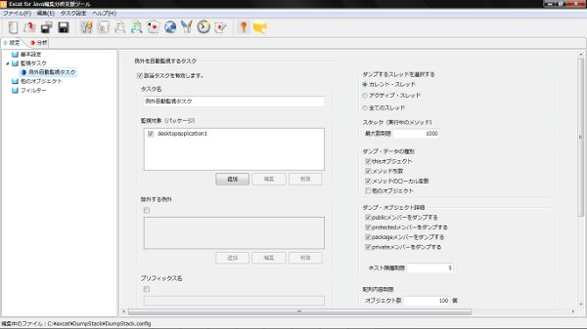
J2EE/J2SE

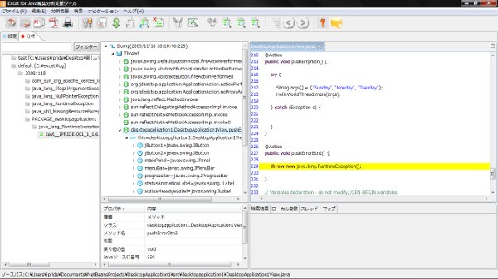
ダンプ
ファイル
JVM

OS
JVMとともに起動

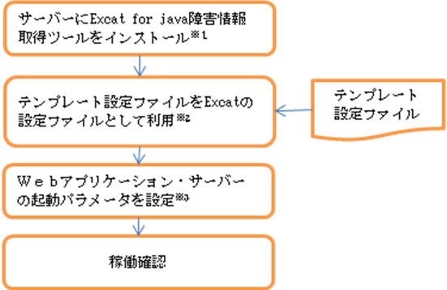

サーバに情報取得ツール、
監視設定&情報分析ツールを
インストール

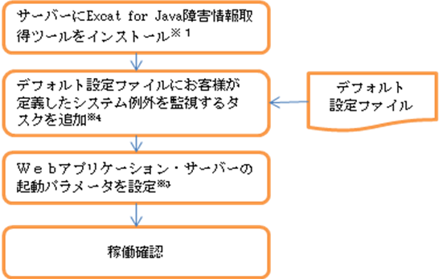

設定ファイルのテンプレートを
情報取得ツールに適用
設定ファイルの
テンプレート

情報取得ツールの起動パラメータを設定

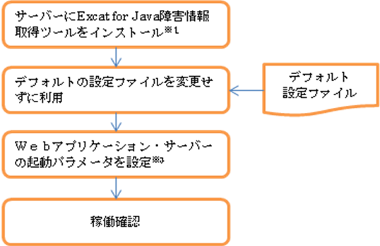

稼働

サーバに情報取得ツール、
監視設定&情報分析ツールを
インストール

新規の設定ファイルに
システム例外を監視するタスクを追加し、
情報取得ツールに適用
新規の
設定ファイル

情報取得ツールの起動パラメータを設定

稼働

サーバに情報取得ツール、
監視設定&情報分析ツールを
インストール

新規の設定ファイルに
パッケージ監視するタスクを追加し、
情報取得ツールに適用
新規の
設定ファイル

情報取得ツールの起動パラメータを設定

稼働

サーバに情報取得ツール、
監視設定&情報分析ツールを
インストール

新規の設定ファイルを変更せず、
情報取得ツールに適用
新規の
設定ファイル

情報取得ツールの起動パラメータを設定

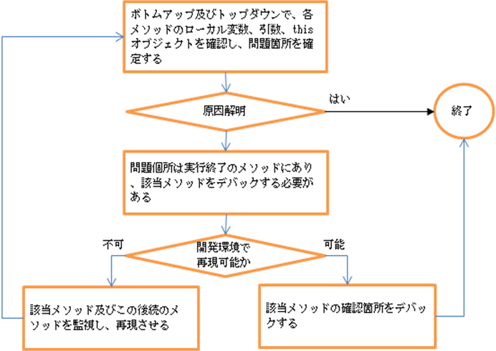
稼働

監視する箇所を決められない場合、以下の箇所を監視することを

